Übersicht
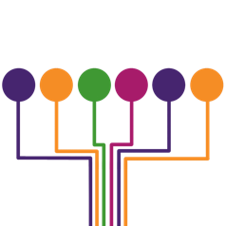

 |  | Klinik interne Daten

 | BinDoc GmbH | (Bei Fragen erreichen Sie uns unter: info@bindoc.de)

Data Column | Description
case-number | Unique mark for each case
clinic-name | Name of the clinic
year | Year the case was released.
age-group | The age-group the patient was in. (see age-group sheet)
icd main-diagnoses | The three digit main diagnosis code
length of stay in days | Number of days the patient stayed in hospital
inlier-type | marks if the length of stay was statistically inline
secondary-diagnoses | ICD 10 codes of the secondary diagnoses
procedures | OPS codes of applied procedures sorted by their date

